Sheet1
凸透镜 | 物距-像距法
 | 物位置 | 透镜位置 | 像位置 | 物距 | 像距 | 焦距 | 焦距平均值
 | 75.88 | 59.98 | 33.98 | 15.90 | 26.00 | 9.87 | 9.83
 |  | 56.98 | 36.78 | 18.90 | 20.20 | 9.76
 |  | 53.88 | 36.01 | 22.00 | 17.87 | 9.86

 | 自准法 |  |  |  |  |  |  | 附：不确定度的计算
 |  | 物位置 | 透镜位置 | 焦距 | 焦距平均值 | 焦距f(u) | 焦距f(u)是自己手打的，所以不会随着你填入的数据而改变 | 我也不知道为什么物体位置固定不变，明明测了三次。因此为了计算不确定度，我将三组数据“平移”到物体位置相同处。
 |  | 75.88 | 65.98 | 9.900 | 9.853 | 9.85(0.06)
 |  | 70.00 | 60.22 | 9.780 |  |  |  | 平移后透镜位置 | A类不确定度 | B类不确定度 | 合成不确定度
 |  | 60.00 | 50.12 | 9.880 |  |  |  | 50.10 | 0.048996326393 | 0.028867513459 | 0.056868034372
 |  |  |  |  |  |  |  | 50.22
 | 共轭法 |  |  |  |  |  |  | 50.12
 | 物屏位置 | 像屏位置 | 距离 | 透镜位置x3 | 透镜位置x4 | 透镜位移 | 焦距
 | 75.88 | 15.88 | 60.00 | 63.35 | 28.36 | 34.99 | 9.90 | 附：陈宇辉老师班的要求
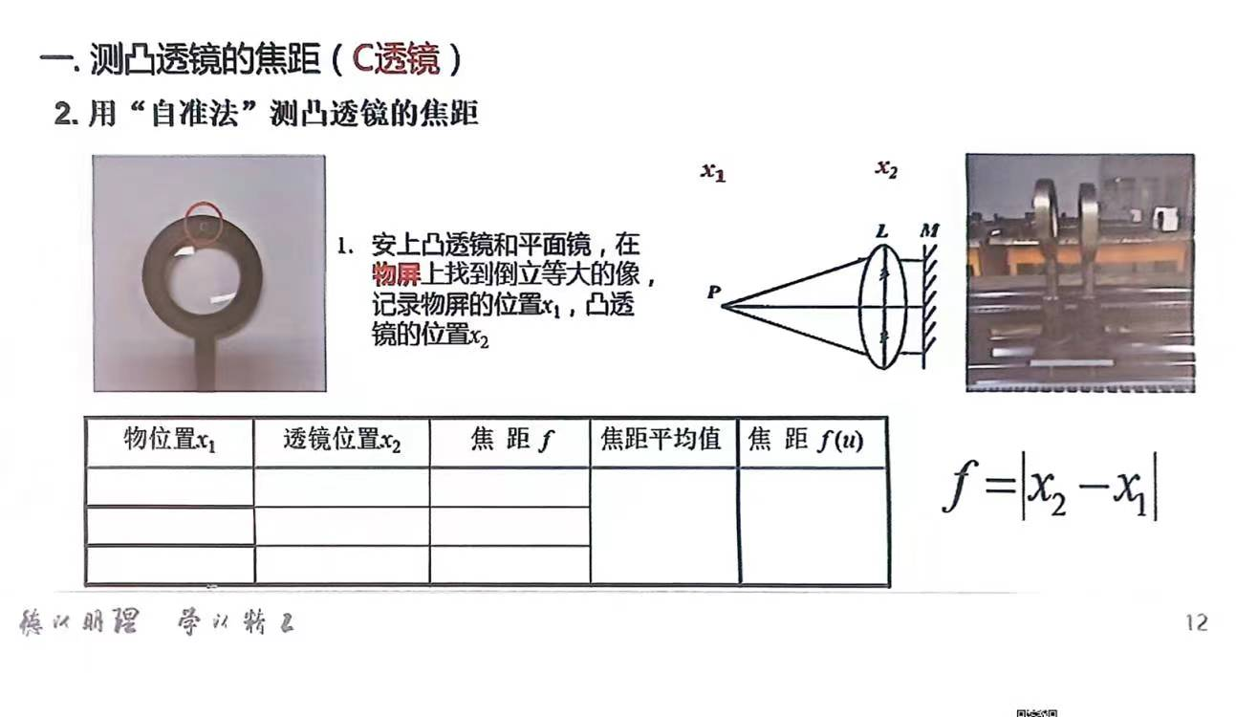
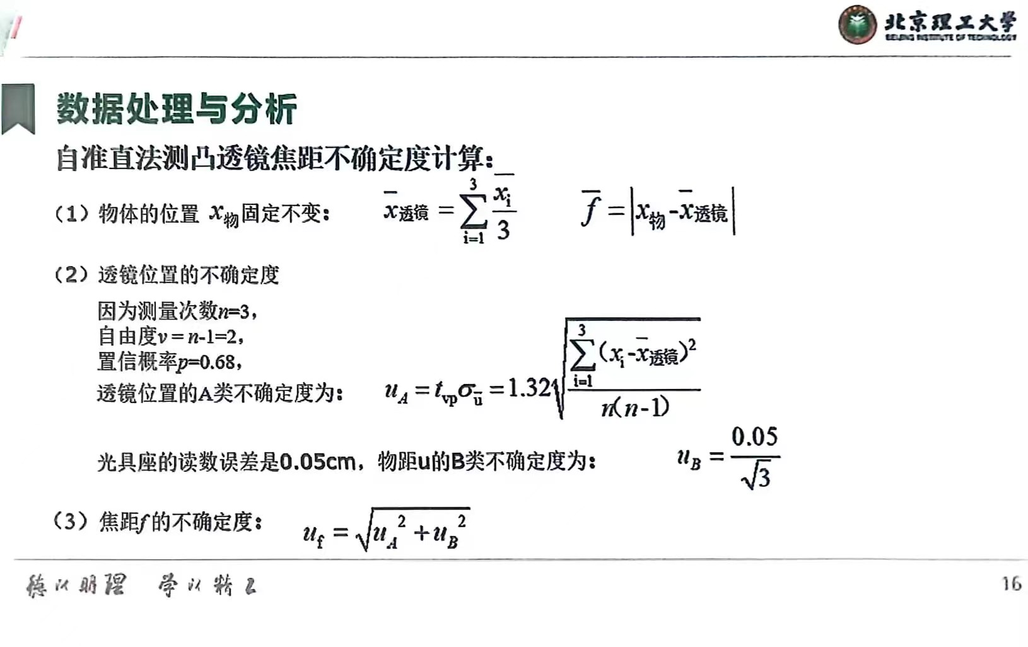
凹透镜 | 物距-像距法
 | 凸透镜像位置 | 凹透镜位置 | 凹透镜像位置 | 物距 | 像距 | 焦距 | 焦距平均值
 | 22.58 | 25.58 | 19.41 | -3.00 | 6.17 | -5.84 | -5.62
 | 20.58 | 23.58 | 16.89 | -3.00 | 6.69 | -5.44
 | 18.36 | 20.11 | 17.56 | -1.75 | 2.55 | -5.58

 | 自准法
 | 凸透镜的像位置 |  | 凹透镜的像位置 |  | 焦距 | 焦距平均值
 | 21.72 |  | 27.45 |  | -5.73 | -5.69
 | 19.91 |  | 25.71 |  | -5.80
 | 18.36 |  | 23.91 |  | -5.55

 |  |  |  |  |  | 制作人：23级左逸龙

